상품제안서
송월 우산선물세트(카운테스마라 3단우산 무지63 완전자동우산 1+맥스2) | 상품코드: F10720

 |  |  |  |  |  |  | 02-412-0044 | www.easy1.co.kr
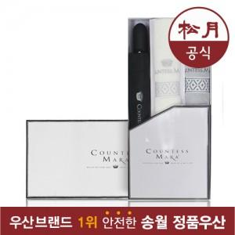

【상세/제작정보】

【인쇄/포장옵션】 | 실크, 자수 / 포장지포장

【공급단가】 | 수량 | 50~ | 100~ | 500~ | 1,000~ | 2,000~
*VAT별도 | 단가 | 22,950원 | 22,100원 | 21,250원 | 20,400원 | 19,890원

【상품 URL】 | http://www.easy1.co.kr/src/goods_detail.php?gdno=10720

